دعواتكم
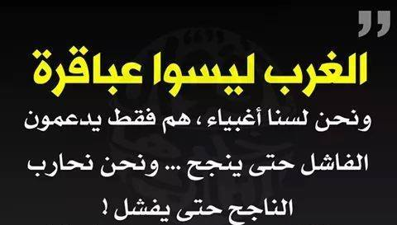
LA RETENUE DE GARANTIE


ثنية الاحد ولاية تيسمسليت (عبد الرحمان داود)
دعواتكم لنا بالرحمة و المغفرة

